상품제안서
데일리 소프트 무릎담요 | 상품코드: S20307

 |  |  |  |  |  |  | 02-713-8555 | www.synergygift.co.kr
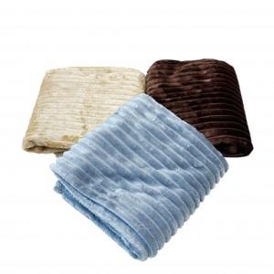

【상세/제작정보】 | <p>담요가 아닌 부직포조리개에 인쇄가 들어갑니다.</p>

【인쇄/포장옵션】 | 실크 / 부직포조리개

【공급단가】 | 수량 | 100~ | 300~ | 500~ | 1,000~ | 3,000~
*VAT별도 | 단가 | 6,070원 | 5,850원 | 5,620원 | 5,400원 | 5,260원

【상품 URL】 | https://www.synergygift.co.kr:443/src/goods_detail.php?gdno=20307

